상품제안서
춘식이 미니 플랫 펜슬 세트 (춘식이펜+형광펜 2P+샤프) | 상품코드: F24064

 |  |  |  |  |  |  | 02-412-0044 | www.easy1.co.kr
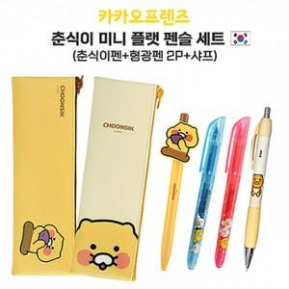

【상세/제작정보】 | 기본수량 100세트 이상 볼펜, 샤프에 실크 1도 인쇄 포함

【인쇄/포장옵션】 | 실크 / OPP(비닐)

【공급단가】 | 수량 | 100~ | 300~ | 500~ | 1,000~ | 3,000~
*VAT별도 | 단가 | 10,140원 | 9,970원 | 9,710원 | 9,540원 | 9,290원

【상품 URL】 | http://www.easy1.co.kr/src/goods_detail.php?gdno=24064

